ハードコピー
Whitelabel Error Page
This application has no explicit mapping for /error, so you are seeing this as a fallback.
Sun Nov 05 21:12:47 CST 2023
There was an unexpected error (type=Internal Server Error, status=500).
Error resolving template [admin/admin_home], template might not exist or might not be accessible by any of the configured Template Resolvers
org.thymeleaf.exceptions.TemplateInputException: Error resolving template [admin/admin_home], template might not exist or might not be accessible by any of the configured Template Resolvers at org.thymeleaf.engine.TemplateManager.resolveTemplate(TemplateManager.java:869) at org.thymeleaf.engine.TemplateManager.parseAndProcess(TemplateManager.java:607) at org.thymeleaf.TemplateEngine.process(TemplateEngine.java:1098) at org.thymeleaf.TemplateEngine.process(TemplateEngine.java:1072) at org.thymeleaf.spring5.view.ThymeleafView.renderFragment(ThymeleafView.java:366) at org.thymeleaf.spring5.view.ThymeleafView.render(ThymeleafView.java:190) at org.springframework.web.servlet.DispatcherServlet.render(DispatcherServlet.java:1406) at org.springframework.web.servlet.DispatcherServlet.processDispatchResult(DispatcherServlet.java:1150) at org.springframework.web.servlet.DispatcherServlet.doDispatch(DispatcherServlet.java:1089) at org.springframework.web.servlet.DispatcherServlet.doService(DispatcherServlet.java:965) at org.springframework.web.servlet.FrameworkServlet.processRequest(FrameworkServlet.java:1006) at org.springframework.web.servlet.FrameworkServlet.doPost(FrameworkServlet.java:909) at javax.servlet.http.HttpServlet.service(HttpServlet.java:528) at org.springframework.web.servlet.FrameworkServlet.service(FrameworkServlet.java:883) at javax.servlet.http.HttpServlet.service(HttpServlet.java:596) at org.apache.catalina.core.ApplicationFilterChain.internalDoFilter(ApplicationFilterChain.java:209) at org.apache.catalina.core.ApplicationFilterChain.doFilter(ApplicationFilterChain.java:153) at org.apache.tomcat.websocket.server.WsFilter.doFilter(WsFilter.java:53) at org.apache.catalina.core.ApplicationFilterChain.internalDoFilter(ApplicationFilterChain.java:178) at org.apache.catalina.core.ApplicationFilterChain.doFilter(ApplicationFilterChain.java:153) at org.springframework.web.filter.OncePerRequestFilter.doFilter(OncePerRequestFilter.java:111) at org.apache.catalina.core.ApplicationFilterChain.internalDoFilter(ApplicationFilterChain.java:178) at org.apache.catalina.core.ApplicationFilterChain.doFilter(ApplicationFilterChain.java:153) at org.springframework.security.web.FilterChainProxy$VirtualFilterChain.doFilter(FilterChainProxy.java:337) at org.springframework.security.web.access.intercept.FilterSecurityInterceptor.invoke(FilterSecurityInterceptor.java:115) at org.springframework.security.web.access.intercept.FilterSecurityInterceptor.doFilter(FilterSecurityInterceptor.java:81) at org.springframework.security.web.FilterChainProxy$VirtualFilterChain.doFilter(FilterChainProxy.java:346) at org.springframework.security.web.access.ExceptionTranslationFilter.doFilter(ExceptionTranslationFilter.java:122) at org.springframework.security.web.access.ExceptionTranslationFilter.doFilter(ExceptionTranslationFilter.java:116) at org.springframework.security.web.FilterChainProxy$VirtualFilterChain.doFilter(FilterChainProxy.java:346) at org.springframework.security.web.session.SessionManagementFilter.doFilter(SessionManagementFilter.java:126) at org.springframework.security.web.session.SessionManagementFilter.doFilter(SessionManagementFilter.java:81) at org.springframework.security.web.FilterChainProxy$VirtualFilterChain.doFilter(FilterChainProxy.java:346) at org.springframework.security.web.authentication.AnonymousAuthenticationFilter.doFilter(AnonymousAuthenticationFilter.java:109) at org.springframework.security.web.FilterChainProxy$VirtualFilterChain.doFilter(FilterChainProxy.java:346) at org.springframework.security.web.authentication.rememberme.RememberMeAuthenticationFilter.doFilter(RememberMeAuthenticationFilter.java:106) at org.springframework.security.web.authentication.rememberme.RememberMeAuthenticationFilter.doFilter(RememberMeAuthenticationFilter.java:97) at org.springframework.security.web.FilterChainProxy$VirtualFilterChain.doFilter(FilterChainProxy.java:346) at org.springframework.security.web.servletapi.SecurityContextHolderAwareRequestFilter.doFilter(SecurityContextHolderAwareRequestFilter.java:149) at org.springframework.security.web.FilterChainProxy$VirtualFilterChain.doFilter(FilterChainProxy.java:346) at org.springframework.security.web.savedrequest.RequestCacheAwareFilter.doFilter(RequestCacheAwareFilter.java:63) at org.springframework.security.web.FilterChainProxy$VirtualFilterChain.doFilter(FilterChainProxy.java:346) at com.njservice.filter.AfterLogingLocationFilter.doFilterInternal(AfterLogingLocationFilter.java:52) at org.springframework.web.filter.OncePerRequestFilter.doFilter(OncePerRequestFilter.java:117) at org.springframework.security.web.FilterChainProxy$VirtualFilterChain.doFilter(FilterChainProxy.java:346) at org.springframework.security.web.authentication.AbstractAuthenticationProcessingFilter.doFilter(AbstractAuthenticationProcessingFilter.java:223) at org.springframework.security.web.authentication.AbstractAuthenticationProcessingFilter.doFilter(AbstractAuthenticationProcessingFilter.jav
Whitelabel Error Page
This application has no explicit mapping for /error, so you are seeing this as a fallback.
Mon Nov 06 09:43:53 CST 2023
There was an unexpected error (type=Method Not Allowed, status=405).
Request method 'POST' not supported
org.springframework.web.HttpRequestMethodNotSupportedException: Request method 'POST' not supported at org.springframework.web.servlet.mvc.method.RequestMappingInfoHandlerMapping.handleNoMatch(RequestMappingInfoHandlerMapping.java:260) at org.springframework.web.servlet.handler.AbstractHandlerMethodMapping.lookupHandlerMethod(AbstractHandlerMethodMapping.java:442) at org.springframework.web.servlet.handler.AbstractHandlerMethodMapping.getHandlerInternal(AbstractHandlerMethodMapping.java:383) at org.springframework.web.servlet.mvc.method.RequestMappingInfoHandlerMapping.getHandlerInternal(RequestMappingInfoHandlerMapping.java:125) at org.springframework.web.servlet.mvc.method.RequestMappingInfoHandlerMapping.getHandlerInternal(RequestMappingInfoHandlerMapping.java:67) at org.springframework.web.servlet.handler.AbstractHandlerMapping.getHandler(AbstractHandlerMapping.java:498) at org.springframework.web.servlet.DispatcherServlet.getHandler(DispatcherServlet.java:1266) at org.springframework.web.servlet.DispatcherServlet.doDispatch(DispatcherServlet.java:1048) at org.springframework.web.servlet.DispatcherServlet.doService(DispatcherServlet.java:965) at org.springframework.web.servlet.FrameworkServlet.processRequest(FrameworkServlet.java:1006) at org.springframework.web.servlet.FrameworkServlet.doPost(FrameworkServlet.java:909) at javax.servlet.http.HttpServlet.service(HttpServlet.java:528) at org.springframework.web.servlet.FrameworkServlet.service(FrameworkServlet.java:883) at javax.servlet.http.HttpServlet.service(HttpServlet.java:596) at org.apache.catalina.core.ApplicationFilterChain.internalDoFilter(ApplicationFilterChain.java:209) at org.apache.catalina.core.ApplicationFilterChain.doFilter(ApplicationFilterChain.java:153) at org.apache.tomcat.websocket.server.WsFilter.doFilter(WsFilter.java:53) at org.apache.catalina.core.ApplicationFilterChain.internalDoFilter(ApplicationFilterChain.java:178) at org.apache.catalina.core.ApplicationFilterChain.doFilter(ApplicationFilterChain.java:153) at org.springframework.web.filter.OncePerRequestFilter.doFilter(OncePerRequestFilter.java:111) at org.apache.catalina.core.ApplicationFilterChain.internalDoFilter(ApplicationFilterChain.java:178) at org.apache.catalina.core.ApplicationFilterChain.doFilter(ApplicationFilterChain.java:153) at org.springframework.security.web.FilterChainProxy$VirtualFilterChain.doFilter(FilterChainProxy.java:337) at org.springframework.security.web.access.intercept.FilterSecurityInterceptor.invoke(FilterSecurityInterceptor.java:115) at org.springframework.security.web.access.intercept.FilterSecurityInterceptor.doFilter(FilterSecurityInterceptor.java:81) at org.springframework.security.web.FilterChainProxy$VirtualFilterChain.doFilter(FilterChainProxy.java:346) at org.springframework.security.web.access.ExceptionTranslationFilter.doFilter(ExceptionTranslationFilter.java:122) at org.springframework.security.web.access.ExceptionTranslationFilter.doFilter(ExceptionTranslationFilter.java:116) at org.springframework.security.web.FilterChainProxy$VirtualFilterChain.doFilter(FilterChainProxy.java:346) at org.springframework.security.web.session.SessionManagementFilter.doFilter(SessionManagementFilter.java:126) at org.springframework.security.web.session.SessionManagementFilter.doFilter(SessionManagementFilter.java:81) at org.springframework.security.web.FilterChainProxy$VirtualFilterChain.doFilter(FilterChainProxy.java:346) at org.springframework.security.web.authentication.AnonymousAuthenticationFilter.doFilter(AnonymousAuthenticationFilter.java:109) at org.springframework.security.web.FilterChainProxy$VirtualFilterChain.doFilter(FilterChainProxy.java:346) at org.springframework.security.web.authentication.rememberme.RememberMeAuthenticationFilter.doFilter(RememberMeAuthenticationFilter.java:106) at org.springframework.security.web.authentication.rememberme.RememberMeAuthenticationFilter.doFilter(RememberMeAuthenticationFilter.java:97) at org.springframework.security.web.FilterChainProxy$VirtualFilterChain.doFilter(FilterChainProxy.java:346) at org.springframework.security.web.servletapi.SecurityContextHolderAwareRequestFilter.doFilter(SecurityContextHolderAwareRequestFilter.java:149) at org.springframework.security.web.FilterChainProxy$VirtualFilterChain.doFilter(FilterChainProxy.java:346) at org.springframework.security.web.savedrequest.RequestCacheAwareFilter.doFilter(RequestCacheAwareFilter.java:63) at org.springframework.security.web.FilterChainProxy$VirtualFilterChain.doFilter(FilterChainProxy.java:346) at com.njservice.filter.AfterLogingLocationFilter.doFilterInternal(AfterLogingLocationFilter.java:52) at org.springframework.web.filter.OncePerRequestFilter.doFilter(OncePerRequestFilter.java:117) at org.springframework.security.web.FilterChainProxy$VirtualFilterChain.doFilter(FilterChainProxy.java:346) at org.springframework.security.web.authentication.AbstractAuthenticationProcessingFilter.doFilter(AbstractAuthenticationProcessingFilter.java:22
N0 | 1 | 2
ハードコピー

誤り箇所参考
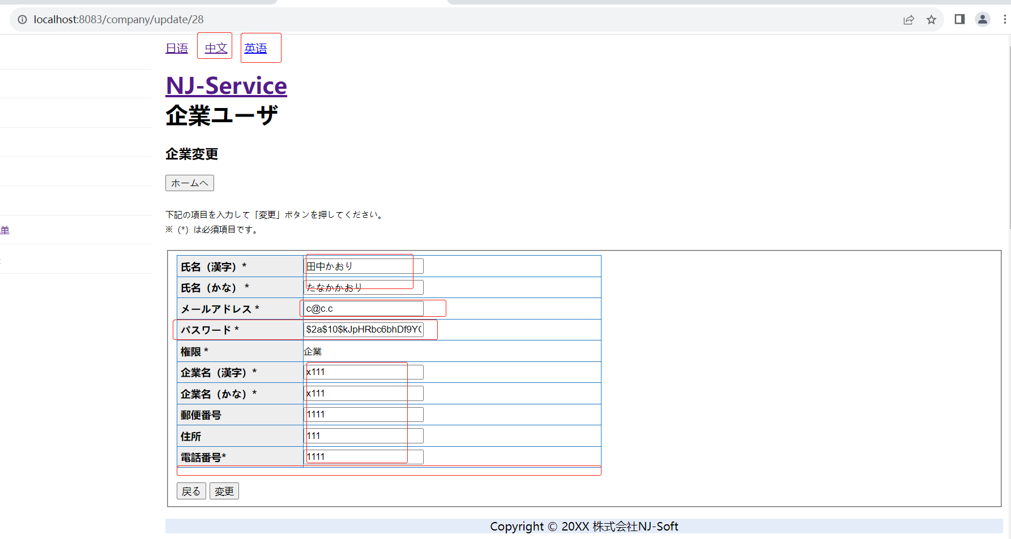
管理者の場合
企業の場合

